Help
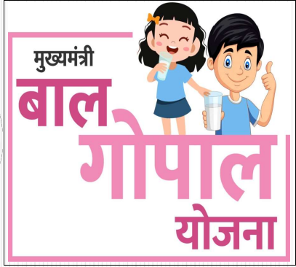 | मुख्यमंत्री बाल गोपाल योजनान्तर्गत दुग्ध वितरण विवरणिका |  |  |  |  |  | Program Designer-UMMED TARAD

 |  | योजनान्तर्गत कक्षावार दूध एवं चीनी की मात्रा |  |  |  |  | मोबाइल नं-9166973141
 |  | क्र.सं. | कक्षा स्तर | पाउडर मिल्क की मात्रा (प्रति छात्र/छात्रा) | तैयार दूध की मात्रा (प्रति छात्र/छात्रा) | चीनी की मात्रा (प्रति छात्र/छात्रा) | ईमेल एड्रेस:-ummedtrdedu@gmail.com
 |  | 1 | प्राथमिक (कक्षा 1 से 5) | 15 ग्राम | 150 मि.ली. | 8.4 ग्राम | 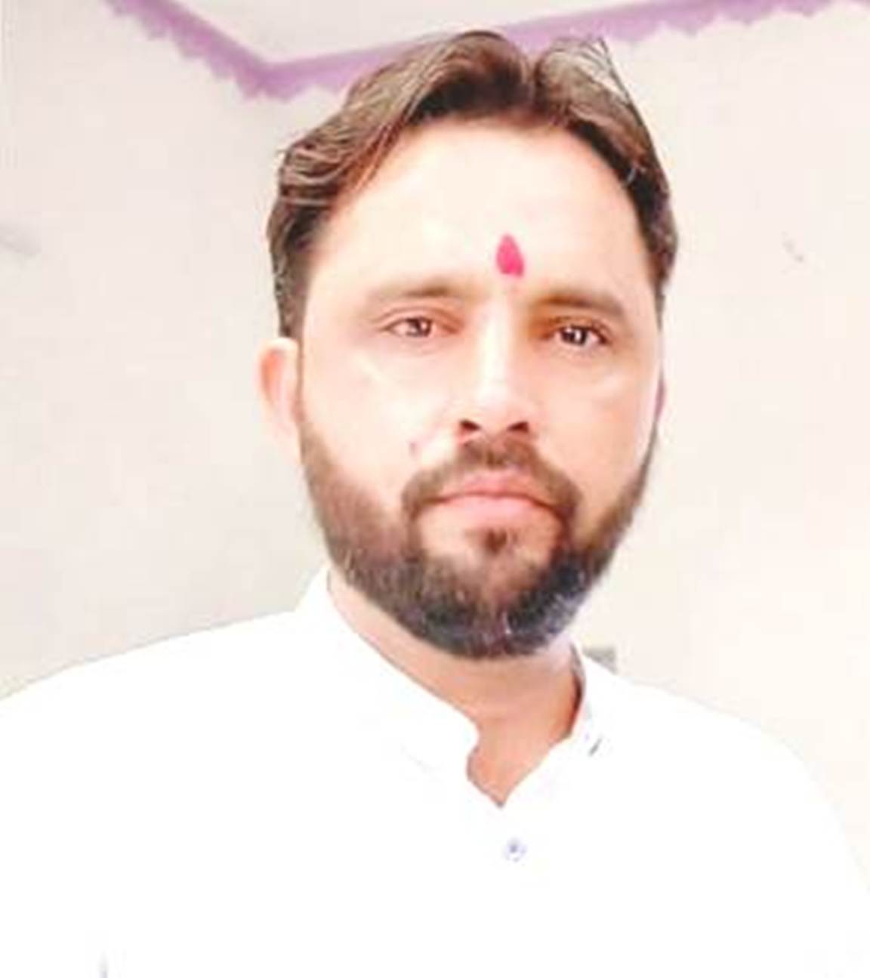
 |  | 2 | उच्च प्राथमिक (कक्षा 6 से 8) | 20 ग्राम | 200 मि.ली. | 10.2 ग्राम

 | ◘ योजना से जुडी महत्वपूर्ण जानकारी ◘ |  |  | ◘ इस एक्सेल प्रोग्राम को कैसे उपयोग करें ? ◘
 | मिड डे मील योजनार्न्तगत जिले के सभी राजकीय विद्यालयों, मदरसो एवं विशेष प्रशिक्षण केन्द्रों के कक्षा 1 से 8 तक के छात्र-छात्राओं को पाउडर मिल्क से तैयार दूध सप्ताह में दो बार उपलब्ध करवाया जायेगा । मिड डे मील योजनान्तर्गत “मुख्यमंत्री बाल गोपाल योजना को प्रारम्भ करने का प्रमुख उद्देश्य विद्यालयों विद्यालयों मे अध्ययनरत छात्र-छात्राओं के नामांकन, उपस्थिति मे वृद्धि, ड्रॉप-आउट को रोकना एवं पोषण स्तर में वृद्धि, व आवश्यक मेक्रो व माइक्रों न्यूट्रिएन्ट्स उपलब्ध करवाना है । इस योजना के अन्तर्गत पाउडर मिल्क का क्रय एवं आपुर्ति राजस्थान को-ऑपरेटिव डेयरी फैडरेशन लिमिटेड (RCDF) के द्वारा किया जाना है। आयुक्तालय मिड डे मील द्वारा जिले मे 101800 कि.ग्रा. पाउडर मिल्क का आवंटन किया गया है । राजस्थान को-ऑपरेटर डेयरी फेडरेशन लिमिटेड RCDF द्वारा आवंटन अनुसार पाउडर मिल्क की विद्यालयों तक डोर स्टेप डिलीवरी की जायेगी । |  |  | 1- प्रत्येक माह के लिए लिंक से डाउनलोड कर फ्रेश प्रोग्राम उपयोग में लेवें.
 |  |  |  | 2- सर्वप्रथम "Deta Entry" Sheet में माह,दुग्ध,चीनी स्टॉक मात्रा एवं दुग्ध वितरित किये जाने वाले दिन की लाभान्वित संख्या की पूर्तिया करें.
 |  |  |  | 3- आगामी शीट्स में आवश्यक प्रपत्र स्वत: ही तैयार हो जायेंगे.
 | प्रत्येक विद्यालय में प्रार्थना सभा के तुरन्त पश्चात विद्यार्थियों को निम्नानुसार निर्धारित दो दिवस दूध उपलब्ध करवाया जायेगा । 1. मंगलवार 2. शुक्रवार
 | Note : उक्त निर्धारित दिवस को अवकाश होने की स्थिति मे अगले शैक्षणिक दिवस को दूध उपलब्ध कराया जायेगा ।

